利润调整
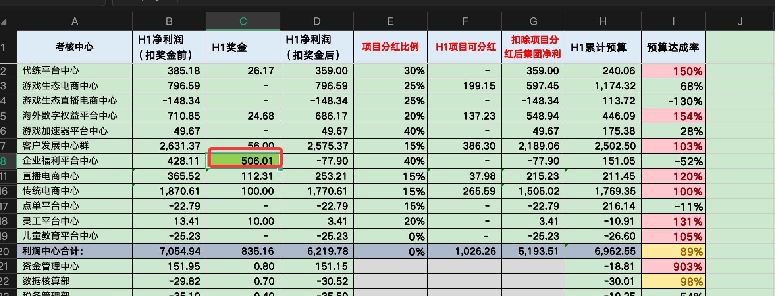

GMV销售额波动分析（分月、年）
GMV同期比较
22年GMV 72.25亿
23年GMV 85.03亿
2025年 | SP0001-网游 | SP0005-手游 | SP0002-通信 | SP0003-网娱 | SP0004-卡劵 | SP0006-生活服务 | 总计（含税） | 体内公司GMV | 月份 | 2025年GMV | 2024年GMV | 同期增长
1月 | 45,102,810.44 | 75,000,597.37 | 9,435,812.47 | 203,561,853.12 | 365,546,391.64 | 277,292.49 | 698,924,757.54 | 0.00 | 1月 | 7.0 | 8.4 | -17% | -1.39
2月 | 29,914,546.61 | 33,284,884.26 | 12,224,512.67 | 186,505,315.15 | 289,442,671.36 | 697,463.75 | 552,069,393.79 |  | 2月 | 5.5 | 7.6 | -28%
3月 | 23,250,822.47 | 38,931,284.87 | 4,582,458.63 | 188,916,067.89 | 410,252,309.42 | 50,935.91 | 665,983,879.20 |  | 3月 | 6.7 | 6.7 | 0%
4月 | 26,883,010.33 | 46,615,667.95 | 3,360,143.82 | 173,047,891.30 | 353,508,245.42 | 45,091.20 | 603,460,050.03 |  | 4月 | 6.0 | 5.0 | 20%
5月 | 37,315,216.08 | 100,256,811.53 | 3,366,603.89 | 172,905,663.95 | 290,836,995.07 | 36,996.62 | 604,718,287.14 |  | 5月 | 6.0 | 7.1 | -14%
6月 | 44,748,188.57 | 41,902,247.05 | 2,880,591.76 | 124,745,162.21 | 354,770,311.42 | 93,346.51 | 569,139,847.52 |  | 6月 | 5.7 | 8.4 | -32%
7月 | 40,140,016.66 | 47,381,046.32 | 2,957,178.37 | 75,125,964.99 | 462,615,231.11 | 2,103,107.73 | 630,322,545.19 |  | 7月 | 6.3 | 8.2 | -23%
8月 |  |  |  |  |  |  | - |  | 8月 | 0.0 | 7.5 | -100%
9月 |  |  |  |  |  |  | - |  | 9月 | 0.0 | 5.3 | -100%
10月 |  |  |  |  |  |  | - |  | 10月 | 0.0 | 5.9 | -100%
11月 |  |  |  |  |  |  | - |  | 11月 | 0.0 | 6.2 | -100%
12月 |  |  |  |  |  |  | - |  | 12月 | 0.0 | 6.0 | -100%
合计 | 247,354,611.17 | 383,372,539.36 | 38,807,301.62 | 1,124,807,918.60 | 2,526,972,155.44 | 3,304,234.21 | 4,324,618,760.40 |  | 合计（亿元） | 43.2 | 51.4 | -15.8% | -8.11 | -15.8%
 |  |  |  |  |  |  |  |  | 累计数贴PPT37
2024年 | SP0001-网游 | SP0005-手游 | SP0002-通信 | SP0003-网娱 | SP0004-卡劵 | SP0006-生活服务 | 总计（含税） |  | 商品大类 | 2024年 | 2023年 | 变动额 | 变动率
1月 | 163,943,517.49 | 72,069,321.80 | 57,651,168.61 | 220,381,040.77 | 324,368,560.52 | 3,015.47 | 838,416,624.66 |  | 网游 | 24,735 | 204,213 | -179,478 | -88% | 63,073 | 288,229
2月 | 129,020,594.80 | 78,670,925.90 | 51,869,184.89 | 206,306,234.64 | 296,328,539.12 | -14,984.47 | 762,180,494.88 |  | 手游 | 38,337 | 84,016 | -45,679 | -54% |  | -78.1%
3月 | 40,868,842.83 | 40,313,323.89 | 61,579,069.37 | 240,075,751.56 | 283,860,469.12 | 1,631,435.09 | 668,328,891.86 |  | 通信 | 3,881 | 212,343 | -208,462 | -98%
4月 | 36,836,159.79 | 30,957,287.65 | 31,064,078.71 | 238,618,023.68 | 165,933,396.82 | 44,022.47 | 503,452,969.12 |  | 网娱 | 112,481 | 505,604 | -393,123 | -78%
5月 | 36,434,632.25 | 80,871,996.76 | 23,162,769.84 | 299,485,098.25 | 265,796,868.24 | -221,706.87 | 705,529,658.47 |  | 生活服务 | 253,028 | 554,278 | -301,250 | -54%
6月 | 77,715,917.13 | 92,084,688.17 | 14,168,628.12 | 348,604,984.54 | 305,240,801.88 | 212,456.67 | 838,027,476.51 |  | 总计（万元） | 432,462 | 1,560,454 | -1,127,992 | -72%
7月 | 83,089,796.90 | 132,507,136.86 | 14,913,498.41 | 245,461,081.94 | 336,793,777.23 | 7,284,483.84 | 820,049,775.18
8月 | 49,122,371.13 | 66,704,878.39 | 25,481,142.64 | 300,021,154.48 | 309,069,868.52 | 1,258,291.37 | 751,657,706.53
9月 | 29,245,114.58 | 48,236,433.29 | 12,906,205.33 | 229,287,958.09 | 206,528,963.26 | -23,631.13 | 526,181,043.42
10月 | 30,810,564.67 | 55,595,034.68 | 9,471,714.63 | 232,559,810.00 | 261,411,872.35 | 264,707.59 | 590,113,703.93
11月 | 24,768,660.25 | 61,722,499.09 | 6,958,838.90 | 258,922,648.39 | 265,623,802.75 | 133,170.18 | 618,129,619.55
12月 | 17,633,354.71 | 34,982,090.62 | 6,161,395.86 | 264,129,467.81 | 278,777,146.99 | 309,180.80 | 601,992,636.79
合计 | 719,489,526.54 | 794,715,617.10 | 315,387,695.31 | 3,083,853,254.15 | 3,299,734,066.80 | 10,880,441.01 | 8,224,060,600.90

2023年 | SP0001-网游 | SP0005-手游 | SP0002-通信 | SP0003-网娱 | SP0004-卡劵 | SP0006-生活服务 | 总计（含税）
1月 | 107,557,492.73 | 122,302,080.77 | 292,787,498.74 | 488,369,836.13 | 329,169,483.44 | 5,629,439.64 | 1,345,815,831.45
2月 | 86,491,645.46 | 48,095,782.14 | 384,173,803.15 | 450,179,641.69 | 350,043,717.71 | 7,076.29 | 1,318,991,666.44
3月 | 108,809,396.84 | 67,960,160.99 | 406,960,165.01 | 467,532,330.11 | 482,391,420.56 | -551,189.73 | 1,533,102,283.78
4月 | 205,082,796.17 | 45,919,677.81 | 149,089,578.54 | 386,267,570.00 | 466,169,050.76 | 4,267.31 | 1,252,532,940.59
5月 | 332,630,030.82 | 106,723,838.75 | 145,548,242.67 | 348,069,152.05 | 545,760,499.35 | -17,436.15 | 1,478,714,327.49
6月 | 284,603,261.27 | 38,830,643.21 | 186,964,078.92 | 405,828,570.86 | 657,440,358.87 | 2,100.07 | 1,573,669,013.20
7月 | 212,376,294.59 | 68,821,147.34 | 125,919,623.99 | 354,181,363.38 | 552,826,201.44 | 10,513.11 | 1,314,135,143.85
8月 | 205,236,245.05 | 114,206,366.70 | 123,421,804.05 | 418,234,180.88 | 611,020,033.03 | 2,183.91 | 1,472,120,813.62
9月 | 213,534,864.60 | 51,971,549.06 | 97,829,883.93 | 397,071,659.69 | 499,359,279.55 | 6,539.06 | 1,259,773,775.89
10月 | 89,061,954.93 | 36,377,219.86 | 72,310,872.98 | 399,563,017.42 | 365,983,218.97 | -70,181.51 | 963,226,102.65
11月 | 105,026,723.44 | 94,398,013.12 | 80,242,668.36 | 522,146,990.50 | 343,434,776.17 | -71,757.87 | 1,145,177,413.72
12月 | 91,723,338.30 | 44,552,509.10 | 58,180,121.54 | 418,591,625.54 | 334,238,969.43 | -10,103.21 | 947,276,460.70
合计 | 2,042,134,044.20 | 840,158,988.85 | 2,123,428,341.88 | 5,056,035,938.25 | 5,537,837,009.28 | 4,941,450.92 | 15,604,535,773.38

2022年 | SP0001-网游 | SP0005-手游 | SP0002-通信 | SP0003-网娱 | SP0004-卡劵 | SP0006-生活服务 | 总计（含税）
1月 | 106,286,558.57 | 49,334,661.54 | 411,499,683.24 | 324,320,448.29 | 176,261,422.86 | 894,328.11 | 1,068,597,102.61
2月 | 81,731,963.73 | 59,033,084.29 | 311,522,771.29 | 252,338,031.33 | 150,052,423.28 | 856,069.92 | 855,534,343.84
3月 | 68,949,704.92 | 52,199,438.62 | 428,174,820.00 | 443,804,590.11 | 326,110,440.93 | 578,178.04 | 1,319,817,172.62
4月 | 82,097,861.67 | 59,964,830.61 | 452,944,424.83 | 349,673,606.90 | 261,568,297.18 | 44,980.76 | 1,206,294,001.95
5月 | 55,852,182.77 | 36,339,220.43 | 531,110,004.25 | 390,818,075.79 | 325,277,594.66 | -446,223.78 | 1,338,950,854.12
6月 | 59,236,122.37 | 47,835,530.67 | 483,649,744.81 | 503,262,101.52 | 341,073,385.85 | 552,492.09 | 1,435,609,377.31
7月 | 66,359,182.19 | 60,352,823.18 | 411,794,533.60 | 390,999,598.33 | 273,829,785.97 | 291,083.16 | 1,203,627,006.43
8月 | 55,137,036.99 | 38,587,463.45 | 386,544,791.49 | 512,194,032.32 | 341,532,215.97 | 391,988.85 | 1,334,387,529.07
9月 | 59,130,088.86 | 46,932,898.43 | 493,176,495.29 | 604,887,920.94 | 283,534,678.80 | 15,737.10 | 1,487,677,819.42
10月 | 74,161,420.63 | 56,402,488.25 | 438,868,058.34 | 514,166,461.71 | 346,944,644.51 | 46,382.15 | 1,430,589,455.59
11月 | 70,812,756.14 | 103,854,440.13 | 458,921,101.36 | 700,398,559.53 | 414,654,955.70 | 7,416.82 | 1,748,649,229.68
12月 | 81,908,478.42 | 81,317,262.11 | 360,092,748.63 | 777,081,579.30 | 410,548,124.82 | 1,747,578.08 | 1,712,695,771.36
合计 | 861,663,357.26 | 692,154,141.71 | 5,168,299,177.12 | 5,763,945,006.07 | 3,651,387,970.53 | 4,980,011.30 | 16,142,429,664.00

2021年 | SP0001-网游 | SP0005-手游 | SP0002-通信 | SP0003-网娱 | SP0004-卡劵 | SP0006-生活服务 | 总计（含税）
1月 | 98,172,535.05 | 37,487,306.78 | 736,854,452.95 | 267,719,019.47 | 125,479,896.29 | 9,730.00 | 1,265,722,940.54
2月 | 114,387,060.05 | 56,178,179.21 | 771,067,645.95 | 253,851,198.07 | 69,655,650.32 | -174.89 | 1,265,139,558.71
3月 | 70,384,911.25 | 47,302,805.10 | 1,113,773,327.37 | 284,160,004.76 | 156,071,855.86 | 5,272.50 | 1,671,698,176.84
4月 | 68,783,210.57 | 52,890,399.92 | 1,009,117,475.34 | 332,600,772.95 | 101,815,672.89 | 12,505.89 | 1,565,220,037.56
5月 | 71,144,737.87 | 75,569,780.68 | 1,295,513,108.28 | 404,430,492.35 | 95,654,370.28 | 1,266,214.11 | 1,943,578,703.57
6月 | 57,392,748.90 | 59,049,683.05 | 1,422,023,885.95 | 604,717,417.69 | 120,706,821.68 | 4,245,818.01 | 2,268,136,375.28
7月 | 76,256,395.69 | 79,506,145.75 | 1,470,917,477.51 | 480,601,605.50 | 92,196,914.40 | 2,850,602.39 | 2,202,329,141.24
8月 | 64,988,387.58 | 71,531,281.51 | 1,853,729,243.90 | 577,447,332.26 | 118,042,390.52 | 2,012,128.48 | 2,687,750,764.25
9月 | 47,999,699.10 | 37,566,406.49 | 865,686,917.74 | 658,615,747.36 | 165,338,138.13 | 1,919,602.21 | 1,777,126,511.03
10月 | 50,055,573.69 | 36,047,800.88 | 750,216,564.68 | 422,256,292.12 | 157,525,909.84 | 20,933.32 | 1,416,123,074.53
11月 | 54,761,540.47 | 19,889,222.46 | 928,173,205.23 | 599,752,599.01 | 176,725,721.62 | 4,650,008.31 | 1,783,952,297.10
12月 | 70,567,623.68 | 79,920,456.10 | 639,881,304.11 | 691,894,459.71 | 157,224,982.14 | 1,049,442.03 | 1,640,538,267.77 | #REF!
合计 | 844,894,423.90 | 652,939,467.93 | 12,856,954,609.01 | 5,578,046,941.25 | 1,536,438,323.97 | 18,042,082.36 | 21,487,315,848.42

 |  |  | 1,467,184,452.41

2024年 | SP0001-网游 | SP0005-手游 | SP0002-通信 | SP0003-网娱 | SP0004-卡劵 | SP0006-生活服务 | 合计
GMV交易 | 24,735.46 | 38,337.25 | 3,880.73 | 112,480.79 | 252,697.22 | 330.42 | 432,461.88
关联交易 | 3,515.93 | 4,560.93 | 2,936.02 | 6,034.58 | 13,113.04 | 0.00 | 30,160.50
总交易 | 28,251.39 | 42,898.18 | 6,816.75 | 118,515.37 | 265,810.25 | 330.43 | 462,622.38
关联交易占比 | 0.12 | 0.11 | 0.43 | 0.05 | 0.05 | 0.00 | 0.07
GMV交易占比 | 0.88 | 0.89 | 0.57 | 0.95 | 0.95 | 1.00 | 0.93

关联交易
2024年 | SP0001-网游 | SP0005-手游 | SP0002-通信 | SP0003-网娱 | SP0004-卡劵 | SP0006-生活服务 | 总计（含税）
1月 | 35,159,331.55 | 45,609,279.48 | 29,360,173.07 | 60,345,812.00 | 131,130,392.36 | 27.00 | 301,605,015.46
2月 |  |  |  |  |  |  | -
3月 |  |  |  |  |  |  | -
4月 |  |  |  |  |  |  | -
5月 |  |  |  |  |  |  | -
6月 |  |  |  |  |  |  | -
7月 |  |  |  |  |  |  | -
8月 |  |  |  |  |  |  | -
9月 |  |  |  |  |  |  | -
10月 |  |  |  |  |  |  | -
11月 |  |  |  |  |  |  | -
12月 |  |  |  |  |  |  | -
合计 | 35,159,331.55 | 45,609,279.48 | 29,360,173.07 | 60,345,812.00 | 131,130,392.36 | 27.00 | 301,605,015.46

2023年 | SP0001-网游 | SP0005-手游 | SP0002-通信 | SP0003-网娱 | SP0004-卡劵 | SP0006-生活服务 | 总计（含税）
1月 | 61,439,315.78 | 49,841,696.98 | 21,127,312.49 | 258,457,695.33 | 86,543,610.42 |  | 477,409,631.00
2月 | 40,014,906.72 | 27,864,077.78 | 25,373,751.23 | 258,924,924.49 | 87,178,895.91 |  | 439,356,556.13
3月 | 56,303,318.26 | 25,086,305.62 | 21,896,134.00 | 283,060,159.07 | 125,014,294.11 |  | 511,360,211.06
4月 | 71,590,762.85 | 29,189,657.17 | 19,743,272.51 | 233,006,550.67 | 177,815,575.70 |  | 531,345,818.90
5月 | 84,680,576.06 | 37,409,990.21 | 25,699,957.58 | 181,266,104.93 | 204,593,286.97 |  | 533,649,915.75
6月 | 65,349,871.06 | 21,288,749.52 | 72,965,665.13 | 203,803,164.61 | 270,632,606.25 |  | 634,040,056.57
7月 | 55,989,429.52 | 56,078,364.39 | 52,438,579.58 | 198,497,206.53 | 222,615,567.24 | 50.08 | 585,619,197.34
8月 | 61,300,568.66 | 57,400,767.72 | 57,447,924.00 | 222,565,054.07 | 219,913,936.01 | 430.13 | 618,628,680.59
9月 | 38,556,786.35 | 35,397,648.26 | 57,018,590.30 | 215,849,501.99 | 182,070,172.44 | -24.99 | 528,892,674.35
10月 | 27,095,029.52 | 21,393,306.76 | 32,003,734.70 | 202,700,705.90 | 148,671,289.92 |  | 431,864,066.80
11月 | 19,629,532.86 | 42,619,394.82 | 44,272,075.79 | 276,148,239.43 | 136,328,623.07 | 312.01 | 518,998,177.98
12月 | 23,029,508.96 | 31,702,147.22 | 27,138,940.32 | 201,081,191.98 | 131,781,750.89 | 237.09 | 414,733,776.46
合计 | 604,979,606.60 | 435,272,106.45 | 457,125,937.63 | 2,735,360,499.00 | 1,993,159,608.93 | 1,004.32 | 6,225,898,762.93

2022年 | SP0001-网游 | SP0005-手游 | SP0002-通信 | SP0003-网娱 | SP0004-卡劵 | SP0006-生活服务 | 总计（含税）
1月 | 50,764,299.15 | 34,193,913.45 | 7,678,254.39 | 126,308,210.64 | 23,636,486.76 | 605,826.86 | 243,186,991.25
2月 | 43,645,810.24 | 42,647,553.76 | 2,139,657.45 | 118,479,755.95 | 24,748,661.47 | 614,830.04 | 232,276,268.91
3月 | 31,478,044.88 | 40,736,333.67 | 3,747,296.95 | 229,913,369.75 | 47,992,130.59 | 428,244.55 | 354,295,420.39
4月 | 38,569,276.44 | 49,246,959.68 | 4,691,588.30 | 180,422,985.99 | 47,207,621.79 | 13,282.73 | 320,151,714.93
5月 | 26,590,596.39 | 24,005,490.95 | 5,685,925.05 | 176,917,391.41 | 58,886,394.71 |  | 292,085,798.51
6月 | 23,038,670.04 | 33,786,055.67 | 7,222,923.71 | 197,256,778.10 | 44,191,739.14 |  | 305,496,166.66
7月 | 39,363,166.70 | 28,873,042.38 | 4,488,545.72 | 157,689,822.03 | 70,720,558.64 |  | 301,135,135.47
8月 | 33,965,620.47 | 23,690,886.91 | 6,913,167.79 | 205,065,088.93 | 71,780,882.51 |  | 341,415,646.61
9月 | 22,447,150.12 | 28,918,184.06 | 5,237,626.54 | 307,124,243.35 | 43,599,570.49 |  | 407,326,774.56
10月 | 26,961,150.80 | 9,594,873.99 | 5,190,481.91 | 233,858,029.54 | 25,954,674.39 |  | 301,559,210.63
11月 | 23,987,569.38 | 40,930,209.00 | 6,973,471.75 | 333,828,491.51 | 60,810,496.95 |  | 466,530,238.59
12月 |  |  |  |  |  |  | -
合计 | 360,811,354.61 | 356,623,503.52 | 59,968,939.56 | 2,266,864,167.20 | 519,529,217.44 | 1,662,184.18 | 3,565,459,366.51

2021年 | SP0001-网游 | SP0002-通信 | SP0003-网娱 | SP0004-卡劵 | SP0005-手游 | SP0006-生活服务 | 总计（含税）
1月 | 8,114,023.52 | -325,354,769.71 | 56,601,428.82 | 50,781,526.57 | 11,847,354.76 | 884,598.11 | -197,125,837.93
2月 | -32,655,096.32 | -459,544,874.66 | -1,513,166.74 | 80,396,772.96 | 2,854,905.08 | 856,244.81 | -409,605,214.87
3月 | -1,435,206.33 | -685,598,507.37 | 159,644,585.35 | 170,038,585.07 | 4,896,633.52 | 572,905.54 | -351,881,004.22
4月 | 13,314,651.10 | -556,173,050.51 | 17,072,833.95 | 159,752,624.29 | 7,074,430.69 | 32,474.87 | -358,926,035.61
5月 | -15,292,555.10 | -764,403,104.03 | -13,612,416.56 | 229,623,224.38 | -39,230,560.25 | -1,712,437.89 | -604,627,849.45
6月 | 1,843,373.47 | -938,374,141.14 | -101,455,316.17 | 220,366,564.17 | -11,214,152.38 | -3,693,325.92 | -832,526,997.97
7月 | -9,897,213.50 | -1,059,122,943.91 | -89,602,007.17 | 181,632,871.57 | -19,153,322.57 | -2,559,519.23 | -998,702,134.81
8月 | -9,851,350.59 | -1,467,184,452.41 | -65,253,299.94 | 223,489,825.45 | -32,943,818.06 | -1,620,139.63 | -1,353,363,235.18
9月 | 11,130,389.76 | -372,510,422.45 | -53,727,826.42 | 118,196,540.67 | 9,366,491.94 | -1,903,865.11 | -289,448,691.61
10月 | 24,105,846.94 | -311,348,506.34 | 91,910,169.59 | 189,418,734.67 | 20,354,687.37 | 25,448.83 | 14,466,381.06
11月 | 16,051,215.67 | -469,252,103.87 | 100,645,960.52 | 237,929,234.08 | 83,965,217.67 | -4,642,591.49 | -35,303,067.42
12月 | 11,340,854.74 | -279,788,555.48 | 85,187,119.59 | 253,323,142.68 | 1,396,806.01 | 698,136.05 | 72,157,503.59
合计 | 16,768,933.37 | -7,688,655,431.89 | 185,898,064.81 | 2,114,949,646.56 | 39,214,673.78 | -13,062,071.06 | -5,344,886,184.42

腾讯&爱奇艺成本&喜马
（元/张） | （元/张） |  |  | 22年 |  |  |  | 21年
直充接口 | 爱奇艺黄金会员月卡 |  |  | 30 | 30 | TV | 端不可享受权益 | 25 | 5 | 20%
直充接口 | 爱奇艺黄金会员季卡 |  |  | 78 | 78 | TV | 端不可享受权益 | 68 | 10 | 15%
直充接口 | 爱奇艺黄金会员半年卡 |  |  | 153 | 153 | TV | 端不可享受权益 | 130 | 23 | 18%
直充接口 | 爱奇艺黄金会员年卡 |  |  | 248 | 248 | TV | 端不可享受权益 | 248 | 0 | 0%
直充接口 | 爱奇艺FUN会员月卡 |  |  | 25 | 25 | TV | 端不可享受权益 | 19.8 | 5.2 | 26%
直充接口 | 爱奇艺FUN会员季卡 |  |  | 68 | 58 | TV | 端不可享受权益 | 58 | 10 | 17%
直充接口 | 爱奇艺FUN会员年卡 |  |  | 248 | 248 | TV | 端不可享受权益 | 198 | 50 | 25%
直充接口 | 爱奇艺星钻会员月卡 |  |  | 60 | 60 | TV | 端可以享受权益 | 60 | 0 | 0%
直充接口 | 爱奇艺星钻会员季卡 |  |  | 168 | 138 | TV | 端可以享受权益 | 168 | 0 | 0%
直充接口 | 爱奇艺星钻会员半年卡 |  |  | 328 | - | TV | 端可以享受权益 | 328 | 0 | 0%
直充接口 | 爱奇艺星钻会员年卡 |  |  | 618 | 418 | TV | 端可以享受权益 | 618 | 0 | 0%
直充接口 | 奇异果黄金VIP会员月卡 | VIP | 会员月卡 | 49.8 | 49.8 | TV | 端可以享受权益 | 49.8 | 0 | 0%
直充接口 | 奇异果黄金VIP | VIP | 会员季卡 | 148 | 120 | TV | 端可以享受权益 | 148 | 0 | 0%
直充接口 | 奇异果黄金VIP | VIP | 会员半年卡 | 268 | 268 | TV | 端可以享受权益 | 268 | 0 | 0%
直充接口 | 奇异果黄金VIP | VIP | 会员年卡 | 498 | 360 | TV | 端可以享受权益 | 498 | 0 | 0%
直充接口 | 奇异果星钻VIP | VIP | 会员月卡 | 60 | 60 | TV | 端可以享受权益
直充接口 | 奇异果星钻VIP | VIP | 会员季卡 | 168 | 138 | TV | 端可以享受权益
直充接口 | 奇异果星钻VIP | VIP | 会员半年卡 | 328 | - | TV | 端可以享受权益
直充接口 | 奇异果星钻VIP | VIP | 会员年卡 | 618 | 418 | TV | 端可以享受权益
直充接口 | 奇异果单屏会员月卡 |  |  | 30 | 30 | 黄金不可以享受权益
直充接口 | 奇异果单屏会员季卡 |  |  | 90 | 78 | 黄金不可以享受权益
直充接口 | 奇异果单屏会员半年卡 |  |  | 160 | 153 | 黄金不可以享受权益
直充接口 | 奇异果单屏会员年卡 |  |  | 300 | 248 | 黄金不可以享受权益
直充接口 | 商用会员天卡 |  |  | 10 | - | TV | 端可以享受权益
直充接口 | 商用会员年卡 |  |  | 200 | - | TV | 端可以享受权益
定制实体卡 | 爱奇艺黄金会员月卡 |  |  | 30 | 30 | TV | 端不可享受权益
定制实体卡 | 爱奇艺黄金会员季卡 |  |  | 90 | 90 | TV | 端不可享受权益
定制实体卡 | 爱奇艺黄金会员年卡 |  |  | 360 | 360 | TV | 端不可享受权益
定制实体卡 爱奇艺黄金会员年卡 360 360 TV 端不可享受权益

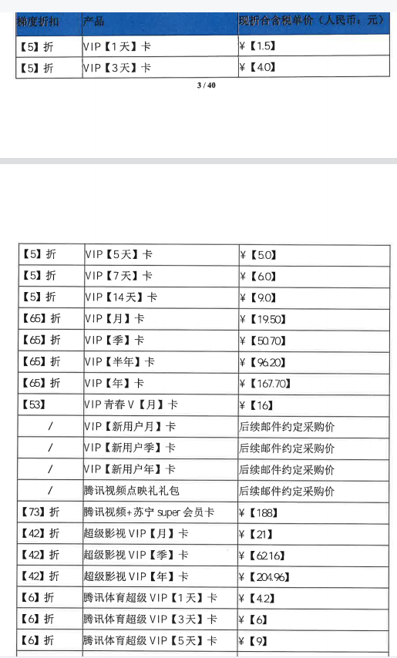
腾讯异业
梯度折扣 | 产品 | 现折合含税单价（人民币：元） | 面值（涨价前） | 面值（涨价后） | 原价格 | 新价格 | 涨价幅度
【6】折 | VIP【季】卡 | ¥【46.8】 | 68 | 78 | 43.52 | 46.8 | 7.5%
【6】折 | VIP【半年】卡 | ¥【88.8】 | 138 | 148 | 82.8 | 88.8 | 7.2%
【6】折 | VIP【年】卡 | ¥【154.8】 | 253 | 258 | 151.8 | 154.8 | 2.0%

季卡面值从68调整到78，采购折扣从64%降到60%（实际采购价是略微上涨）
半年卡面值从138调整到148，采购折扣不变（实际采购价是上涨）
年卡面值从253调整到258，采购折扣不变（实际采购价是上涨）

腾讯电商
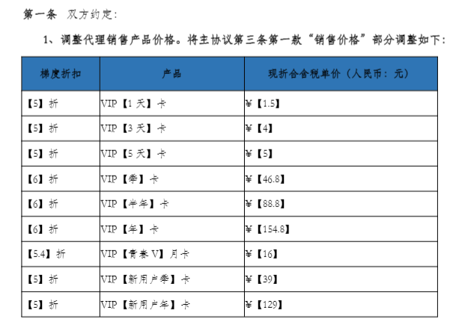

季卡 | 46.8 | 50.7 | 108.3%
半年卡 | 88.8 | 96.2 | 108.3%
年卡 | 154.8 | 167.7 | 108.3%

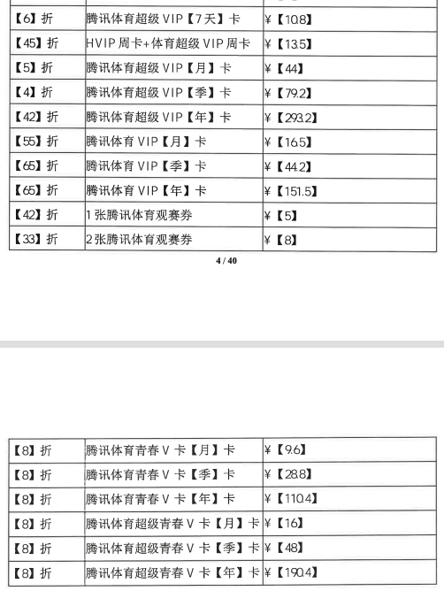

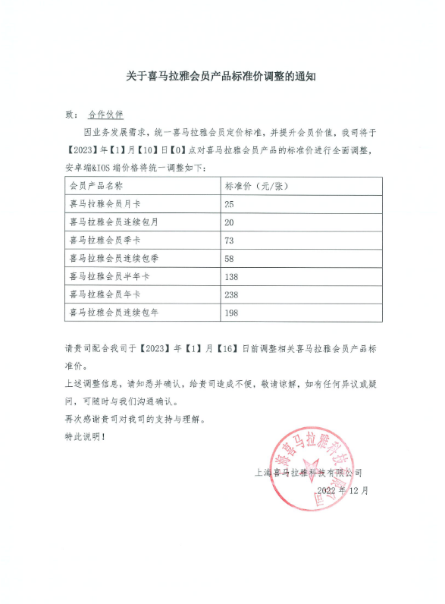

 | 原来面值 | 调整后面值 | 涨幅
周卡 | 5
15天卡 | 10
月卡 | 20 | 25 | 25%
季卡 | 58 | 73 | 26%
半年卡 | 110 | 138 | 25%
年卡 | 218 | 238 | 9%

